THIẾT KẾ CHUNG
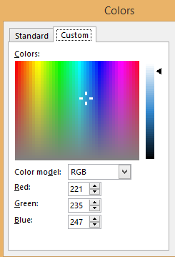
 | TRANG CHỦ | TỰ HỌC | KHÓA HUẤN LUYỆN | VIDEOS | KỸ NĂNG | KHO TÀI LIỆU
 | Tôi nên biết | Tôi cần đọc | Tôi được huấn luyện | Tôi cần xem | Tôi cần luyện tập | Tôi cần lưu trữ

We can do it, You can do it better

BÀI VIẾT MỚI

Màu nền website: xanh dương nhạt, theo hệ màu RGB là: Red 221, Green 235, Blue 247
Màu của các phần fill tiêu đề website: đỏ hồng, theo hệ màu RGB là: Red 255, Green 67, Blue 67; chữ viết trên các phần màu trắng
Chữ viết của toàn bộ website: Font Arial, màu có thể thay đổi theo tùy chọn người viết

TỰ HỌC
 | TRANG CHỦ | TỰ HỌC | KHÓA HUẤN LUYỆN | VIDEOS | KỸ NĂNG | KHO TÀI LIỆU
 | Tôi nên biết | Tôi cần đọc | Tôi được huấn luyện | Tôi cần xem | Tôi cần luyện tập | Tôi cần lưu trữ

We can do it, You can do it better

Bạn hãy đăng ký để nhận được tài liệu:
"Tên tài liệu" | Tên | Email | Nhận tài liệu |  | NÓI VỀ CHÚNG TÔI
 |  |  | Tìm kiếm từ khóa trong bài viết |  | Phần này ghi lại các đánh giá và xếp hạng SAO trên fanpage (1-n) Tự động chạy theo vòng khép kín từ trên xuống dưới
 |  |  |  |  |  |  | http://lanbercu.com/dien-gia-tac-gia-lan-bercu/
Bài viết 1 | Bài viết 2 |  | Bài viết 3 | Phần này cho hiển thị ảnh đại diện bài viết cùng với tên bài viết, nút like, share trên các trang MXH

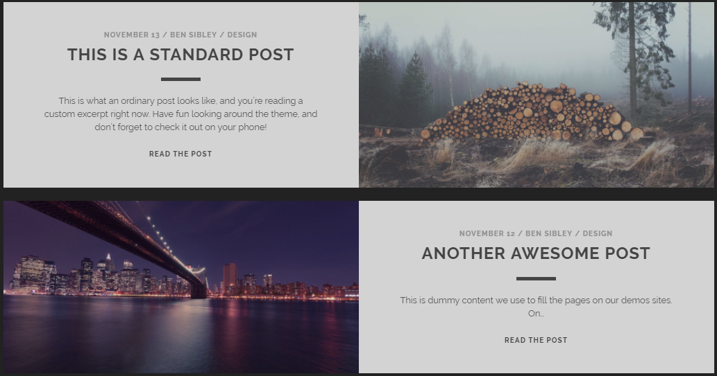
 |  |  |  |  | BANNER QUẢNG CÁO |  | https://www.competethemes.com/tracks-live-demo/

 |  |  |  |  | CÁC BÀI VIẾT MỚI

 |  |  |  |  | NHIỀU LƯỢT XEM NHẤT

Các bài viết tiếp theo được thiết kế như trên: 1 bên là tên bài, phần giới thiệu bài viết (có thể viết khác với nội dung mở đầu của bài viết hoặc tự động tách từ phần mở đầu bài viết Dưới tiêu đề bài viết thể hiện nút like, share trên các MXH, ngày đăng, người đăng Cuối bài viết có kết nối trực tiếp để comment bằng tài khoản facebook
 |  |  |  |  | CÁC WEBSITE LIÊN KẾT
 |  |  |  |  | Để ghi các website cần thiết

